信用交易
融资融券市场交易数据统计(2023-04-03)

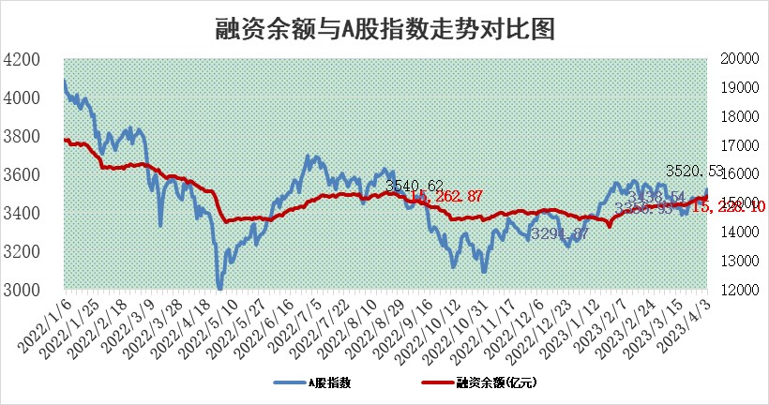
标的证券 | 融资融券余额（亿元） | 融资余额（亿元） | 融券余额（亿元） | 融资买入额（亿元） | 融资融券规模变化（亿元） | 融资余额增幅(‰) | 融券余额增幅(%)
统计数据 | 16,186.24 | 15,228.10 | 956.97 | 1,110.63 | 119.22 | 6.57 | 2.12

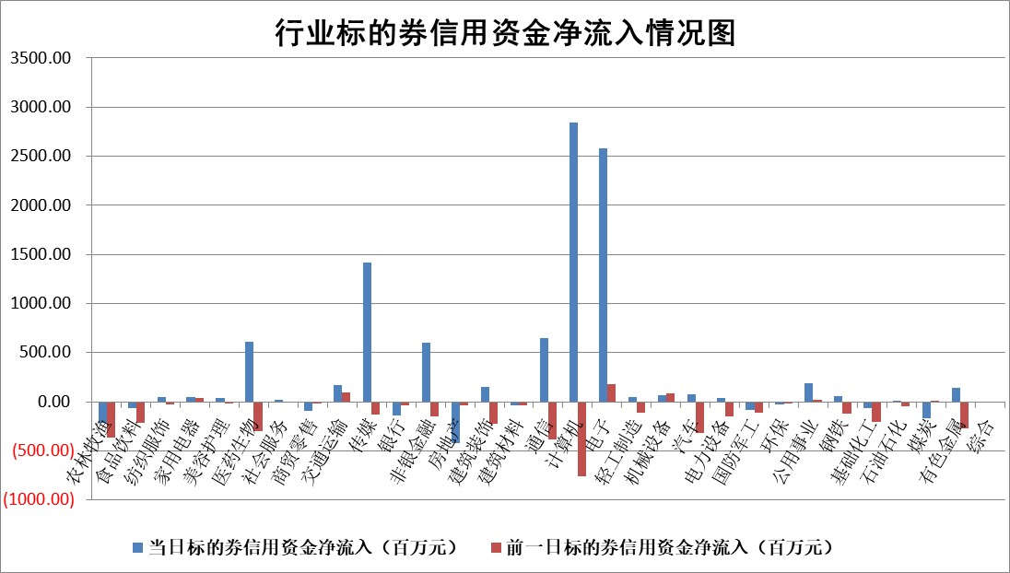

标的基金代码 | 标的基金简称 | 融资余额/市值(%) | 融资余额增幅(%) | 融资买入额/成交金额(%) | （融资余额净增额-融券余额净增额）/市值(‱) | 融券余额降幅(%) | ABS[（融资余额净增额-融券余额净增额）/市值净增额-1](%)
159902 | 华夏中小板ETF | 0.00 | 0.00 | 0.00 | 0.00 | 0.00 | 100.00
159915 | 易方达创业板ETF | 2.05 | -9.78 | 745.47 | -24.63 | -26.66 | 114.94
159919 | 嘉实沪深300ETF | 4.52 | 0.45 | 1.17 | 0.89 | -10.83 | 98.85
159920 | 华夏恒生ETF | 72.32 | 0.27 | 13.06 | 19.32 | 0.09 | 319.33
159922 | 嘉实中证500ETF | 0.68 | -2.77 | 4.19 | -5.64 | -0.49 | 105.27
159925 | 南方沪深300ETF | 0.02 | 10.42 | 0.02 | 0.21 | 0.00 | 99.77
159928 | 消费ETF | 0.78 | 3.72 | 3.45 | 2.52 | -2.58 | 113.43
159934 | 易方达黄金ETF | 394.78 | -0.03 | 7.54 | -11.45 | 0.00 | 90.80
159939 | 全指信息技术ETF | 0.43 | -7.85 | 71.95 | -6.16 | -391.97 | 101.78
159940 | 全指金融地产ETF | 0.17 | 3.09 | 0.07 | 0.52 | 0.00 | 99.66
159995 | 半导体芯片ETF | 1.53 | -2.70 | 216.89 | -5.74 | -7.93 | 101.19
159997 | 天弘中证电子ETF | 1.19 | 0.45 | 2.20 | 0.51 | -3.52 | 99.85
159998 | 天弘中证计算机主题ETF | 0.39 | -18.25 | 0.18 | -13.43 | 0.00 | 102.63
510050 | 华夏上证50ETF | 9.89 | 0.87 | 141.25 | 10.54 | 11.99 | 82.39
510180 | 华安上证180ETF | 0.46 | 0.20 | 1.17 | -0.03 | -9.90 | 100.04
510880 | 华泰柏瑞红利ETF | 0.25 | 24.94 | 2.21 | 5.14 | 8.53 | 240.34
510900 | 易方达恒生H股ETF | 99.21 | 0.04 | 2.24 | 3.53 | 0.00 | 104.79
511010 | 5年期国债ETF | 0.00 | 0.00 | 0.00 | 0.00 | 0.00 | 100.00
511380 | 可转债及可交换债券ETF | 8.18 | -0.02 | 2.27 | -0.13 | 0.00 | 103.91
512000 | 全指证券ETF | 5.96 | -7.89 | 17.25 | -56.84 | -16.95 | 13.72
512010 | 沪深300医药卫生ETF | 4.22 | 4.28 | 45.19 | 17.03 | -1.69 | 86.24
512070 | 沪深300非银ETF | 1.60 | 0.26 | 197.14 | -0.04 | -23.81 | 100.02
512400 | 南方中证申万有色金属ETF | 1.11 | 2.03 | 0.33 | -0.42 | -8.21 | 100.53
512580 | 广发中证环保产业ETF | 0.83 | -4.02 | 0.25 | -3.63 | -0.38 | 109.64
512660 | 国泰中证军工ETF | 2.93 | -5.26 | 10.32 | -14.09 | 5.38 | 117.12
512800 | 华宝中证银行ETF | 17.79 | 1.38 | 1.15 | 23.74 | -2.29 | 37.13
512980 | 广发中证传媒ETF | 0.83 | -44.16 | 154.43 | -65.70 | -4.85 | 331.90
515030 | 华夏中证新能源汽车ETF | 2.05 | -12.39 | 17.68 | -29.22 | -0.64 | 138.02
515050 | 华夏中证5G通信主题ETF | 0.95 | -2.58 | 11.22 | -2.41 | 0.78 | 100.94
515070 | 华夏中证人工智能ETF | 1.96 | -2.91 | 28.68 | -5.86 | 0.00 | 101.99
标的股票比较指标 |  | 融资余额/流通A股市值(%) | 融资余额增幅(%) | 融资买入额/成交金额(%) | （融资余额净增额-融券余额净增额）/流通A股市值(‱) | 融券余额降幅(%) | ABS[（融资余额净增额-融券余额净增额）/流通A股市值净增额-1](%)
前十名标的个股 |  | 仁东控股 | 卓创资讯 | 赣粤高速 | 汉仪股份 | 三峡新材 | 国光电器
 |  | 全柴动力 | 星环科技 | 七匹狼 | 德科立 | 宁波建工 | 康希诺
 |  | 莱茵生物 | 博俊科技 | 淮河能源 | 联特科技 | 爱科科技 | 通灵股份
 |  | 海兰信 | 石基信息 | 杭州银行 | 卓创资讯 | 明月镜片 | 瑞可达
 |  | 亚通股份 | 格灵深瞳 | 兴化股份 | 安妮股份 | 旭光电子 | 亚玛顿
 |  | 司尔特 | 超达装备 | 超越科技 | 浩瀚深度 | 智立方 | 敏芯股份
 |  | 尖峰集团 | 德科立 | 民生银行 | 拓维信息 | 新动力 | 德美化工
 |  | 数码视讯 | 汉仪股份 | 德林海 | 仕佳光子 | 思创医惠 | 中国黄金
 |  | 电气风电 | 新产业 | 卓锦股份 | 中文在线 | 三川智慧 | 宁波方正
 |  | 晨鸣纸业 | 沪电股份 | 海油发展 | 博俊科技 | 石化机械 | 通用电梯
后十名标的个股 |  | 泽达易盛 | 华宝股份 | 皖通高速 | 江波龙 | 深科达 | 航发控制
 |  | 中航机电 | 国光电器 | 泽达易盛 | 国光电器 | 世荣兆业 | 华设集团
 |  | 欧派家居 | 诺禾致源 | 中航机电 | 东田微 | 华夏幸福 | 和元生物
 |  | 中国人寿 | 新乳业 | 仁东控股 | 路维光电 | 鲁阳节能 | 本川智能
 |  | 盐津铺子 | 阳光诺和 | 正邦科技 | 通用电梯 | 凡拓数创 | 万孚生物
 |  | 岱美股份 | 润达医疗 | 荣昌生物 | 永信至诚 | 九联科技 | 意华股份
 |  | 三棵树 | 视源股份 | 泛海控股 | 帝奥微 | 美农生物 | 汉仪股份 | ;
 |  | 苏泊尔 | 芒果超媒 | 搜于特 | 润达医疗 | 榕基软件 | 恒烁股份
 |  | 古井贡酒 | 帝奥微 | 金沃股份 | 德美化工 | 潜能恒信 | 望变电气
 |  | 中信特钢 | 百克生物 | 华夏幸福 | 万达信息 | 航天长峰 | 挖金客
说明：1.以上普通交易数据和信用交易数据皆以交易日收盘后数据为基准；2.上述标的证券总数据只计算标的证券市场总数据，不包括从标的证券中调出去标的证券数据，所以与交易所公布的总值略有不同； 3.上述行业采用申万一级行业分类；4.以上标的基金和标的个股中比较的6个指标值中：前5个（从左至右）为正向指标，值越大排名越靠前；第6个为逆向指标，值越小，排名越靠前；5.第6个指标中ABS[]表示求绝对值，其主要用于考量信用资金相对净流入对股价相对净变化的贡献程度；6.数据来源：wind，交易所。

 | 证券代码 | 新增融资余额 | 融资买入额 | 融资买入增幅前10
远大智能 | 002689 | 28175353 | 42268582 | 199%
亚太股份 | 002284 | 21555247 | 34242865 | 82%
赛诺医疗 | 688108 | 72122899 | 101076547 | 78%
湖南发展 | 000722 | 66023557 | 137112987 | 75%
柘中股份 | 002346 | 14584119 | 36845980 | 58%
国城矿业 | 000688 | 24683149 | 48240585 | 54%
兆新股份 | 002256 | 1985058 | 4066269 | 52%
凯美特气 | 002549 | 33806472 | 61340055 | 52%
华昌达 | 300278 | 13474542 | 19303225 | 48%
新华联 | 000620 | 27311937 | 39201759 | 43%

 | 证券代码 | 新增融资余额 | 融资买入额 | 融资买入增幅前10
兔宝宝 | 002043 | 73310337 | 89923983 | 334%
捷昌驱动 | 603583 | 26026415 | 31686727 | 262%
湘财股份 | 600095 | 94196837 | 132280449 | 252%
中谷物流 | 603565 | 49103883 | 60098371 | 234%
中青宝 | 300052 | 24215352 | 31377809 | 98%
顾家家居 | 603816 | 138518545 | 188424210 | 78%
喜临门 | 603008 | 31503289 | 48351944 | 77%
财信发展 | 000838 | 10831830 | 17666790 | 74%
苏州银行 | 002966 | 10578096 | 19143736 | 72%
金诚信 | 603979 | 23858538 | 36098133 | 60%

